1.IDENTIFICACION
INFORMACIÓN GENERAL |  | INFORMACIÓN DEL ESTUDIO RESPECTIVO
 |  | NODO NÚMERO |  |  |  |  | 32883
 |  | INFORME NÚMERO |  |  |  |  | 173
CONTRATISTA | UNIÓN TEMPORAL MOVILIDAD 2014 | ORDEN DE TRABAJO No. |  |  |  |  | PROGRAMACION BASICA
 |  | FECHA DE LA ORDEN DE TRABAJO |  |  |  |  | -
 |  | FECHA DE LA TOMA DE INFORMACIÓN |  |  |  |  | 180214
 |  | DÌA DE LA SEMANA |  |  |  |  | MARTES
OBJETO DEL CONTRATO | REALIZAR LA TOMA DE INFORMACIÓN DE CAMPO, COMO INSUMO DEL PROGRAMA DE MONITOREO, SEGUIMIENTO Y PLANEACIÓN DEL TRÁNSITO Y EL TRANSPORTE DE BOGOTA D.C | TIPO DE ESTUDIO |  |  |  |  | VOLÚMENES POR TIPO DE VEHÍCULO
 |  | NOMBRE DEL ARCHIVO |  |  |  |  | 32883_AK_68_X_AC_9_140218_VOL_V1.xlsx
 |  | CÓDIGO DEL ESTUDIO |  |  |  |  | VOL
 |  | LUGAR DE LA TOMA DE INFORMACIÓN
NÚMERO DE CONTRATO | 2072-2013 | COORDENADA X |  |  |  |  | LONGITUD
 |  | COORDENADA Y |  |  |  |  | LATITUD

FECHA DE INICIO DEL CONTRATO | 22-01-2014 | PROFESIONALES RESPONSABLES
 |  | CONSULTOR (DIRECTOR) |  |  |  |  | ING. MSC. SANDRA LUCIA NAVAS TEQUIA
 |  | CONSULTOR (COORDINADOR GENERAL) |  |  |  |  | ING. MSC. LUIS FERNANDO RUBIANO BARRERO
INTERVENTORÍA | UNIVERSIDAD NACIONAL DE COLOMBIA | CONSULTOR (EXPERTO EN TRÁNSITO Y TRANSPORTE) |  |  |  |  | ING. ESP. DIANA PAOLA PARADA
 |  | CONSULTOR (ING ANÀLISIS) |  |  |  |  | ING. IRINA ROCÍO GUTIÉRREZ
 |  | INTERVENTORÍA (DIRECTOR) |  |  |  |  | ING. MSC. ARTURO ZARATE
 |  | INTERVENTORÍA (ESPECIALISTA) |  |  |  |  | ING. MSC. WILLIAM CASTRO
 |  | INTERVENTORÍA (RESIDENTE) |  |  |  |  | ING. JOSÉ EDWIN TORRES
OBJETO DEL CONTRATO | INTERVENTORÍA TÉCNICA, ADMINISTRATIVA Y FINANCIERA PARA LA TOMA DE INFORMACIÓN DE CAMPO COMO INSUMO DEL PROGRAMA DE MONITOREO, SEGUIMIENTO Y PLANEACIÓN DEL TRÁNSITO Y TRANSPORTE DE BOGOTÁ D.C. | SUPERVISOR SECRETARIA MOVILIDAD |  |  |  |  | ING. FABIAN GONZALEZ

 |  | VERSIONES DEL ESTUDIO
 |  | NÚMERO |  | FECHA | OBSERVACIONES
NÚMERO DE CONTRATO | 2072-2013 | Versión 0 |  | 26/02/14
 |  | Versión 1 |  | 06/03/14 | SE ATENDIERON LAS OBSERVACIONES DE INTERVENTORÍA ENVIADAS EN COMUNICADO FI-INT-CMTTUB14-051-14, SE DA RESPUESTA MEDIANTE RADICADO ICV-187-C-088. Se ocuparón con ceros la celdas vacias de la hoja 2. BASE. Se retirarón los datos que no generan valor porcentual en la gráfica de TPC del cuadro de composición vehicular de la hoja 4. RESULTADOS. Se incluyó la observación mencionada en el precesamiento de ocupación visual para la intersección.
 |  | Versión 2
FECHA DE INICIO DEL CONTRATO | 21-01-2014 | Versión 3

 |  | DESCRIPCIÓN DE LA TOMA DE INFORMACIÓN
 |  | TIPO DE VEHÍCULO | FACTOR DE EQUIVALENCIA | MOVIMIENTOS AFORADOS |  |  | No. DE PERÍODOS | HORA
ESQUEMA |  |  |  | ACCESO | LENTA | RÁPIDA | HORARIO DEL PERÍODO No. 1 | 22:00-06:00
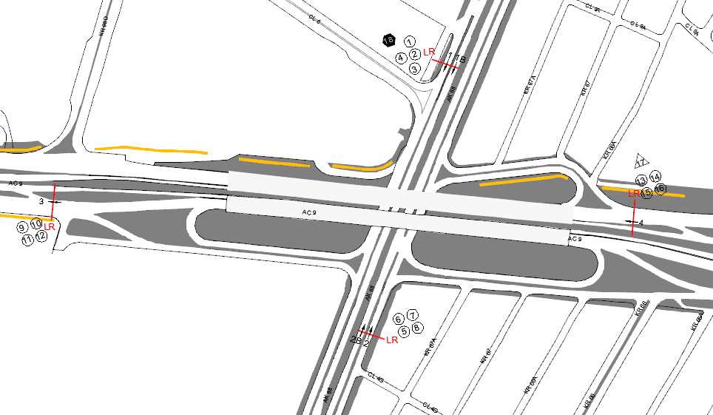 |  | L | 1 | NORTE | 1 | 1B | HORARIO DEL PERÍODO No. 2 | 06:00-14:00
 |  | C | 2 | SUR | 2 | 2B | HORARIO DEL PERÍODO No. 3 | 14:00-22:00
 |  |  |  | OCCIDENTE | 3 |  | No. DE HORAS TOMADAS |  | 24
 |  | BT | 2 | ORIENTE | 4 |  | HORARIO DE LA TOMA DE INFORMACIÓN |  | 22:00-22:00
 |  | B | 2 |  |  |  | No. DE EQUIPOS UTILIZADOS |  | 18
 |  |  |  | OBSERVACIONES DE LA TOMA DE INFORMACIÒN
 |  | AL | 2 | OBSERVACION |  |  |  |  |  | ACCESO
 |  | AT | 2.5 | A PARTIR DE LAS 22:00 HAY UN AUMENTO VEHICULAR DEBIDO A LA ENTRADA Y SALIDA DE VEHICULOS EN LA ZONA INDUSTRIAL EN HORAS DE LA NOCHE. HAY UNA DISMINUCION EN EL FLUJO VEHICULAR PARA AUTOS Y MOTOS, A PARTIR DE LAS 22:15.. |  |  |  |  |  | ORIENTE
 |  | BA | 2.5
 |  | ESP | 2
 |  | INT | 2 | ENTRE LAS 15:15 Y 15:45 HAY UNA VARIACIÓN NOTABLE EN EL VOLUMEN. DEBIDO A QUE A LAS 15:12 HORAS SE PRESENTÓ UN CHOQUE DE VEHÍCULOS LIVIANOS EN LA CALZADA LENTA. |  |  |  |  |  | NORTE
 |  | C2P | 2.5
 |  | C2G | 2.5
 |  | C3-C4 | 2.5
 |  | C5 | 2.5
 |  | >C5 | 2.5
 |  | M | 0.5
 |  | BIC | 0.3

 |  | ANALISIS PUNTUAL
 |  | LA INTERSECCIÓN DE LA AVENIDA CARRERA 68 CON AVENIDA CALLE 9 SE ENCUENTRA UBICADA EN EL LA ZONA CENTRO DE LA CIUDAD. LA AVENIDA CARRERA 68 (AVENIDA EL CONGRESO EUCARISTICO) PERMITE LA CIRCULACIÓN EN SENTIDO NORTE - SUR Y VICEVERSA Y ESTÁ CONFORMADA POR DOS CALZADAS PARA TRÁFICO MIXTO (INCLUYE TPC), CADA UNA CON DOS CARRILES DE CIRCULACIÓN. LA AVENIDA CALLE 63 (AVENIDA LAS AMERICAS), ESTÁ CONFORMADA POR DOS CALZADAS PARA TRÁFICO MIXTO (INCLUYE TPC), PERMITE LA CIRCULACIÓN EN SENTIDO OESTE - ESTE Y VICEVERSA, EL PASO DE LA VIA ES SOBRENIVEL A LA AVENIDA CARRERA 68. EL VOLUMEN TOTAL AFORADO DURANTE EL DÍA MARTES 18 DE FEBRERO DE 2014 FUE DE 290.994 VEHÍCULOS MIXTOS, COMPUESTOS DE LA SIGUIENTE MANERA: EL 60,2% CORRESPONDE A VEHÍCULOS LIVIANOS, EL 24,1% A MOTOS, EL 9,1% A TRANSPORTE PÚBLICO COLECTIVO Y EL 4% A VEHÍCULOS DE CARGA. LOS PERÍODOS DE MÁXIMA DEMANDA SE PRESENTAN ENTRE LAS 06:30 Y LAS 07:30 HORAS, Y ENTRE LAS 17:15 Y 18:15 HORAS. LA HORA PICO TOTAL DE LA INTERSECCIÓN SE REGISTRA ENTRE LAS 06:30 Y 07:30 HORAS, PERIODO EN EL QUE SE MOVILIZA UN TOTAL DE 20.788 VEHÍCULOS MIXTOS, DE LOS CUALES EL 42,4% CORRESPONDE A MOTOS, EL 41% A VEHÍCULOS LIVIANOS, 9% A TRANSPORTE PUBLICO COLECTIVO, EL 5,5% A BICICLETAS Y FINALMENTE EL 2,1% A TRANSPORTE DE CARGA.

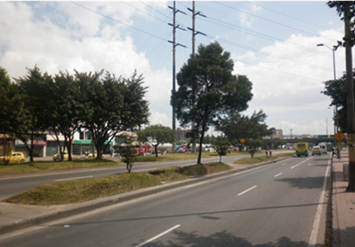
 |  | REGISTRO FOTOGRÁFICO
 |  |  |  |  |  |  | 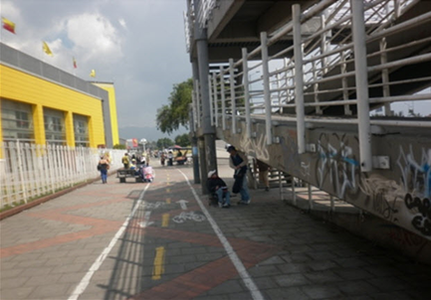

 |  | ACCESO NORTE |  |  |  |  | ACCESO SUR

